Sheet1
год | квартал | рублей в месяц | Год | Рублей в месяц
2013 | 1 квартал | 21,800 | 2013 | 25,713
2013 | 2 квартал | 24,990 | 2014 | 27,442
2013 | 3 квартал | 25,529 | 2015 | 30,283
2013 | 4 квартал | 30,533 | 2016 | 30,892
2014 | 1 квартал | 22,457 | 2017 | 31,905
2014 | 2 квартал | 27,059 | 2018 | 33,167
2014 | 3 квартал | 27,965 | 2019 | 35,188
2014 | 4 квартал | 32,285
2015 | 1 квартал | 25,364
2015 | 2 квартал | 29,723
2015 | 3 квартал | 29,946
2015 | 4 квартал | 36,100
2016 | 1 квартал | 26,646
2016 | 2 квартал | 30,234
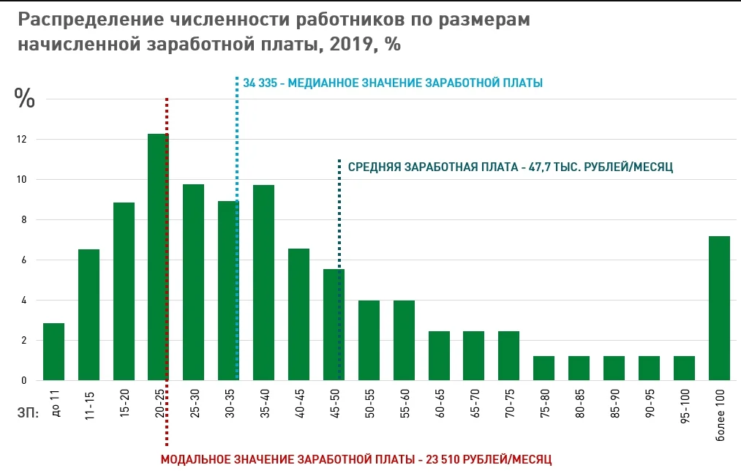
2016 | 3 квартал | 30,540
2016 | 4 квартал | 36,150
2017 | 1 квартал | 27,763
2017 | 2 квартал | 31,307
2017 | 3 квартал | 31,325
2017 | 4 квартал | 37,225
2018 | 1 квартал | 28,937
2018 | 2 квартал | 32,371
2018 | 3 квартал | 32,512
2018 | 4 квартал | 38,848
2019 | 1 квартал | 30,192
2019 | 2 квартал | 34,522
2019 | 3 квартал | 35,162
2019 | 4 квартал | 40,876

 |  |  |  |  | 6.67% | 2.86% | 4.77% |  | 6.25% | 2.50% | 4.38%
 |  |  |  |  |  |  |  | 5000 | 1500 | 3500 | 0.03625
 |  |  |  |  |  |  |  |  | 93.75 | 87.5 | 181.25

задание 1
year | company | revenue, $K | rate
2008 | Shmuber | 5 | 100%
2008 | Kett | 1000 | 100% | условие
2008 | Tindex Taxi | 890 | 100%
2008 | Krap | 899 | 100%
2008 | Loft | 760 | 100%
2009 | Shmuber | 85 | 80.00 |  | Сумма по полю revenue, $K | company
2009 | Kett | 950 | -50.00 |  | year | Kett | Krap | Loft | Shmuber | Tindex Taxi
2009 | Tindex Taxi | 800 | -90.00 |  | 2008 | 1000 | 899 | 760 | 5 | 890
2009 | Krap | 890 | -9.00 |  | 2009 | 950 | 890 | 760 | 85 | 800 | Company | revenue, $K | share
2009 | Loft | 760 | 0.00 |  | 2010 | 900 | 880 | 750 | 130 | 850 | Kett | 8020 | 26%
2010 | Shmuber | 130 | 125.00 |  | 2011 | 930 | 890 | 770 | 200 | 870 | Krap | 7499 | 24%
2010 | Kett | 900 | -100.00 |  | 2012 | 970 | 910 | 810 | 290 | 900 | Tindex Taxi | 7470 | 24%
2010 | Tindex Taxi | 850 | -40.00 |  | 2013 | 1020 | 950 | 850 | 330 | 1000 | Loft | 6562 | 21%
2010 | Krap | 880 | -19.00 |  | 2014 | 1100 | 1000 | 895 | 350 | 1050 | Shmuber | 1800 | 6%
2010 | Loft | 750 | -10.00 |  | 2015 | 1150 | 1080 | 967 | 410 | 1110 | Total | 31351
2011 | Shmuber | 200 | 195.00 |  |  | 8020 | 7499 | 6562 | 1800 | 7470
2011 | Kett | 930 | -70.00 | *Пояснение к текущему графику
2011 | Tindex Taxi | 870 | -20.00 | * В данном графике я отоброзил колонку "revenue, $K"
2011 | Krap | 890 | -9.00 | так как дынный параметр отображает реальность текущих дел, и мы видем реальную ситуацию.
2011 | Loft | 770 | 10.00
2012 | Shmuber | 290 | 285.00
2012 | Kett | 970 | -30.00
2012 | Tindex Taxi | 900 | 10.00
2012 | Krap | 910 | 11.00
2012 | Loft | 810 | 50.00
2013 | Shmuber | 330 | 325.00
2013 | Kett | 1020 | 20.00
2013 | Tindex Taxi | 1000 | 110.00
2013 | Krap | 950 | 51.00
2013 | Loft | 850 | 90.00
2014 | Shmuber | 350 | 345.00
2014 | Kett | 1100 | 100.00
2014 | Tindex Taxi | 1050 | 160.00
2014 | Krap | 1000 | 101.00
2014 | Loft | 895 | 135.00
2015 | Shmuber | 410 | 405.00
2015 | Kett | 1150 | 150.00
2015 | Tindex Taxi | 1110 | 220.00
2015 | Krap | 1080 | 181.00
2015 | Loft | 967 | 207.00

задание 2
company | revenue, $M | share, % | year
Filip | 109 | 8.3% | 2019
Widek | 100 | 7.6% | 2019
Zanudsi | 80 | 6.1% | 2019
Samzunh | 77 | 5.9% | 2019
Paranoic | 77 | 5.9% | 2019
Brenni | 60 | 4.6% | 2019
others | 811 | 61.7% | 2019

TOTAL | 1314

 |  |  | условие
 |  |  |  | *Пояснение к текущему графику
 |  |  |  | * В данном графике я бы отобразил значения процентов,
Доли компаний-лидеров рынка, %
 |  |  |  | так как при визуализации лучше читается, чем без процентов

